厨房
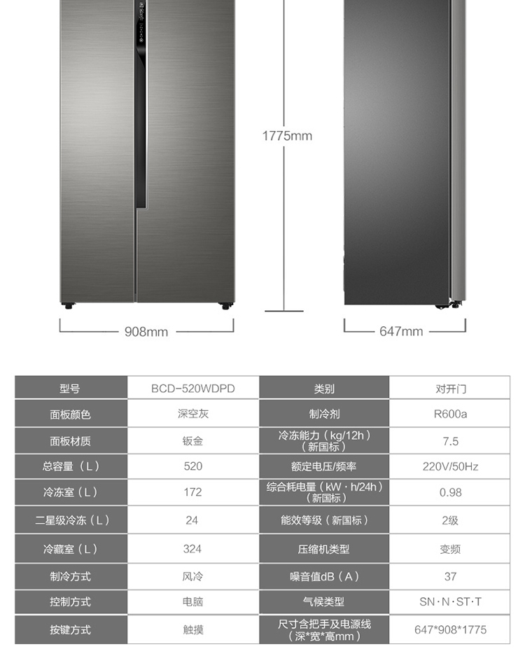
水槽： | 箭牌（ARROW） 手工加厚双槽台上盆洗菜盆洗菜槽淘菜盆洗碗池水槽 8144（A-1轻奢版）（3.0mm）
 | 详情 -> | https://item.jd.com/12861833026.html
 | 这一款支持台中台下三种安装方式， 但是网页商品详情好像只给了台上安装的开也尺寸，客服说如果想要台下安装的话，
 | 最好能实物测量一下， 你先看一下京东网页上的说明，看看现有的数据能不能下单， 如果有问题我们再研究一下。

烟机： | 方太(FOTILE) CXW-358-Z1T-M
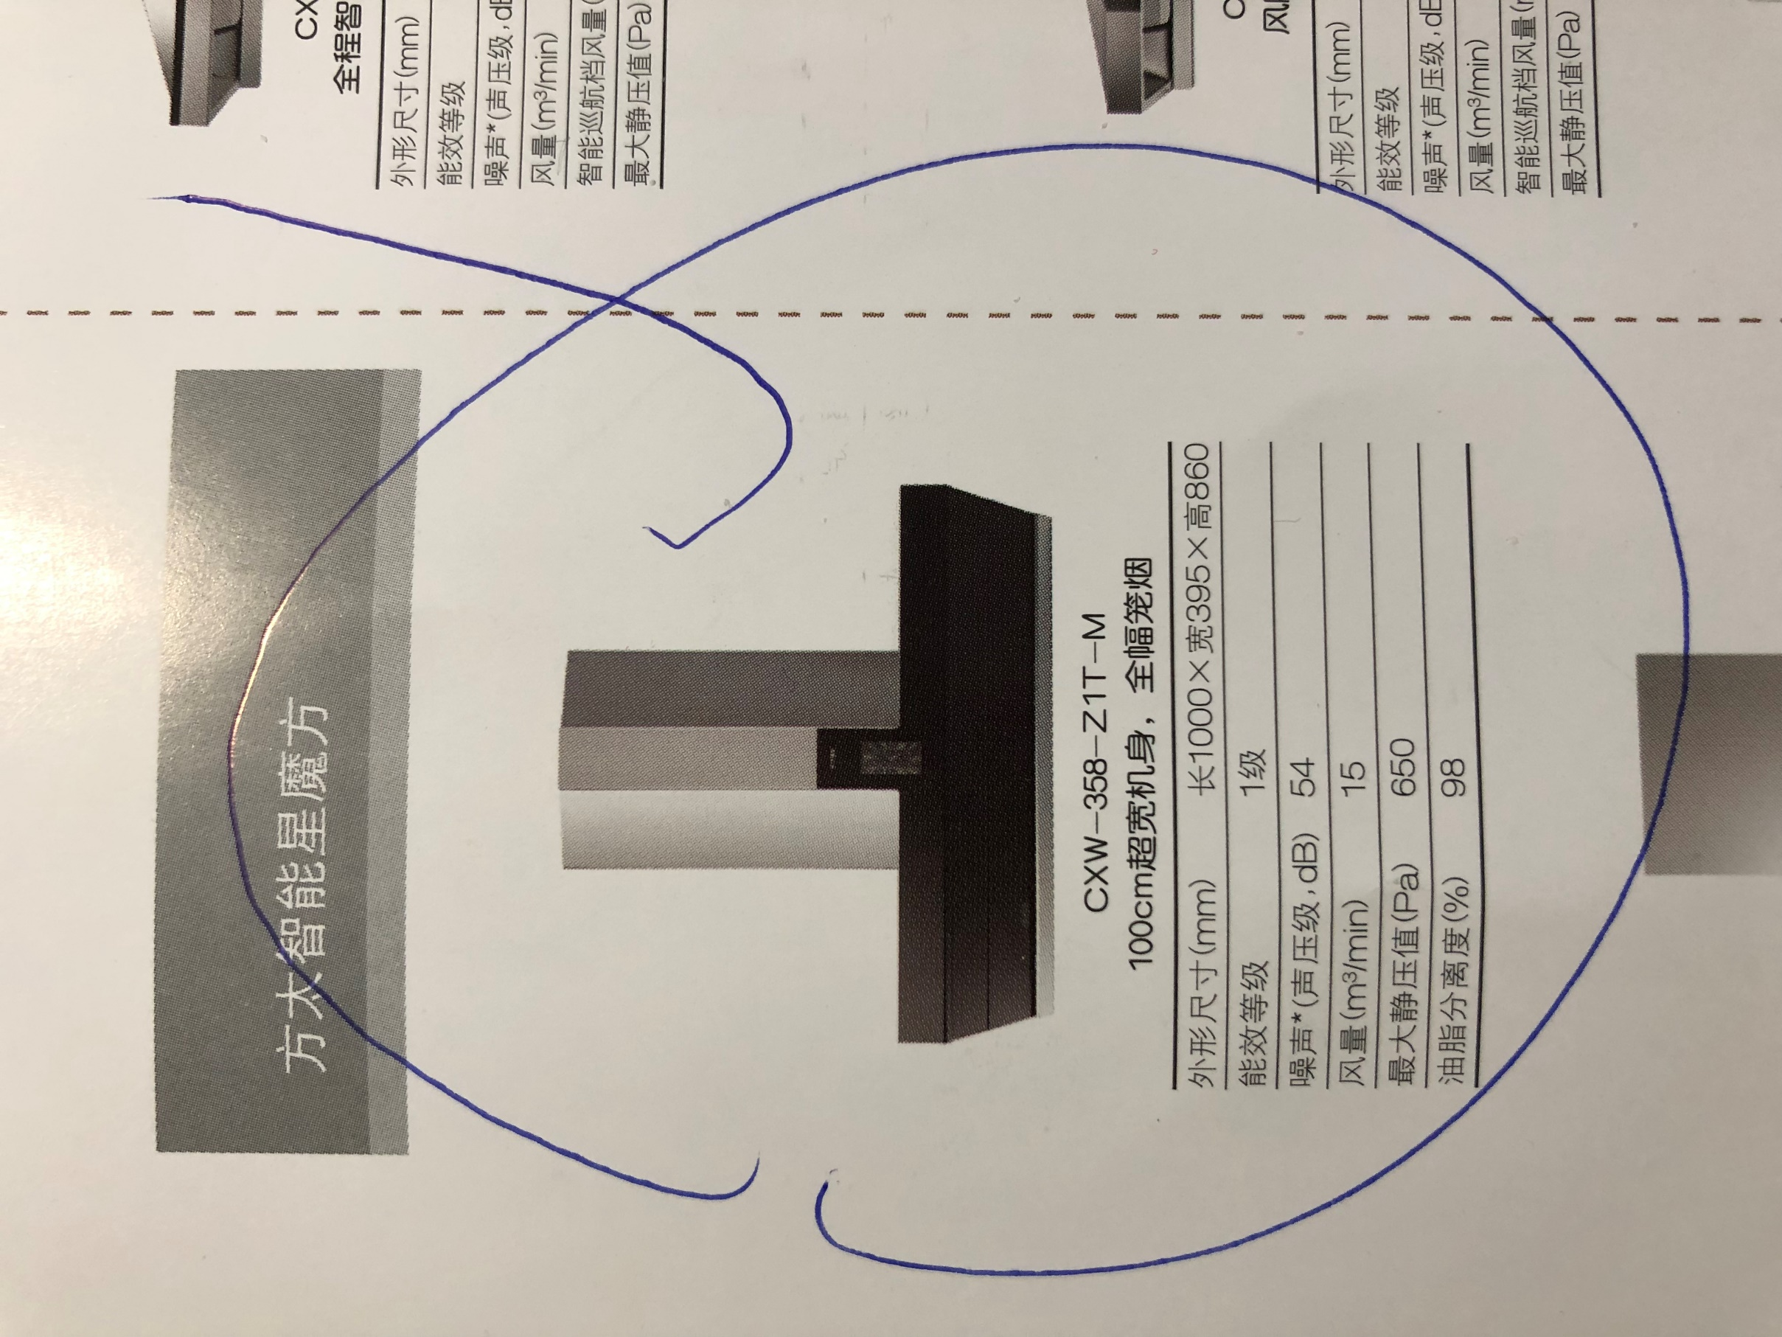

灶具： | 方太(FOTILE) JZY/T-JA1GB.Z |  | 这一个在网上都没打到， 只有店内选购手册上的信息；
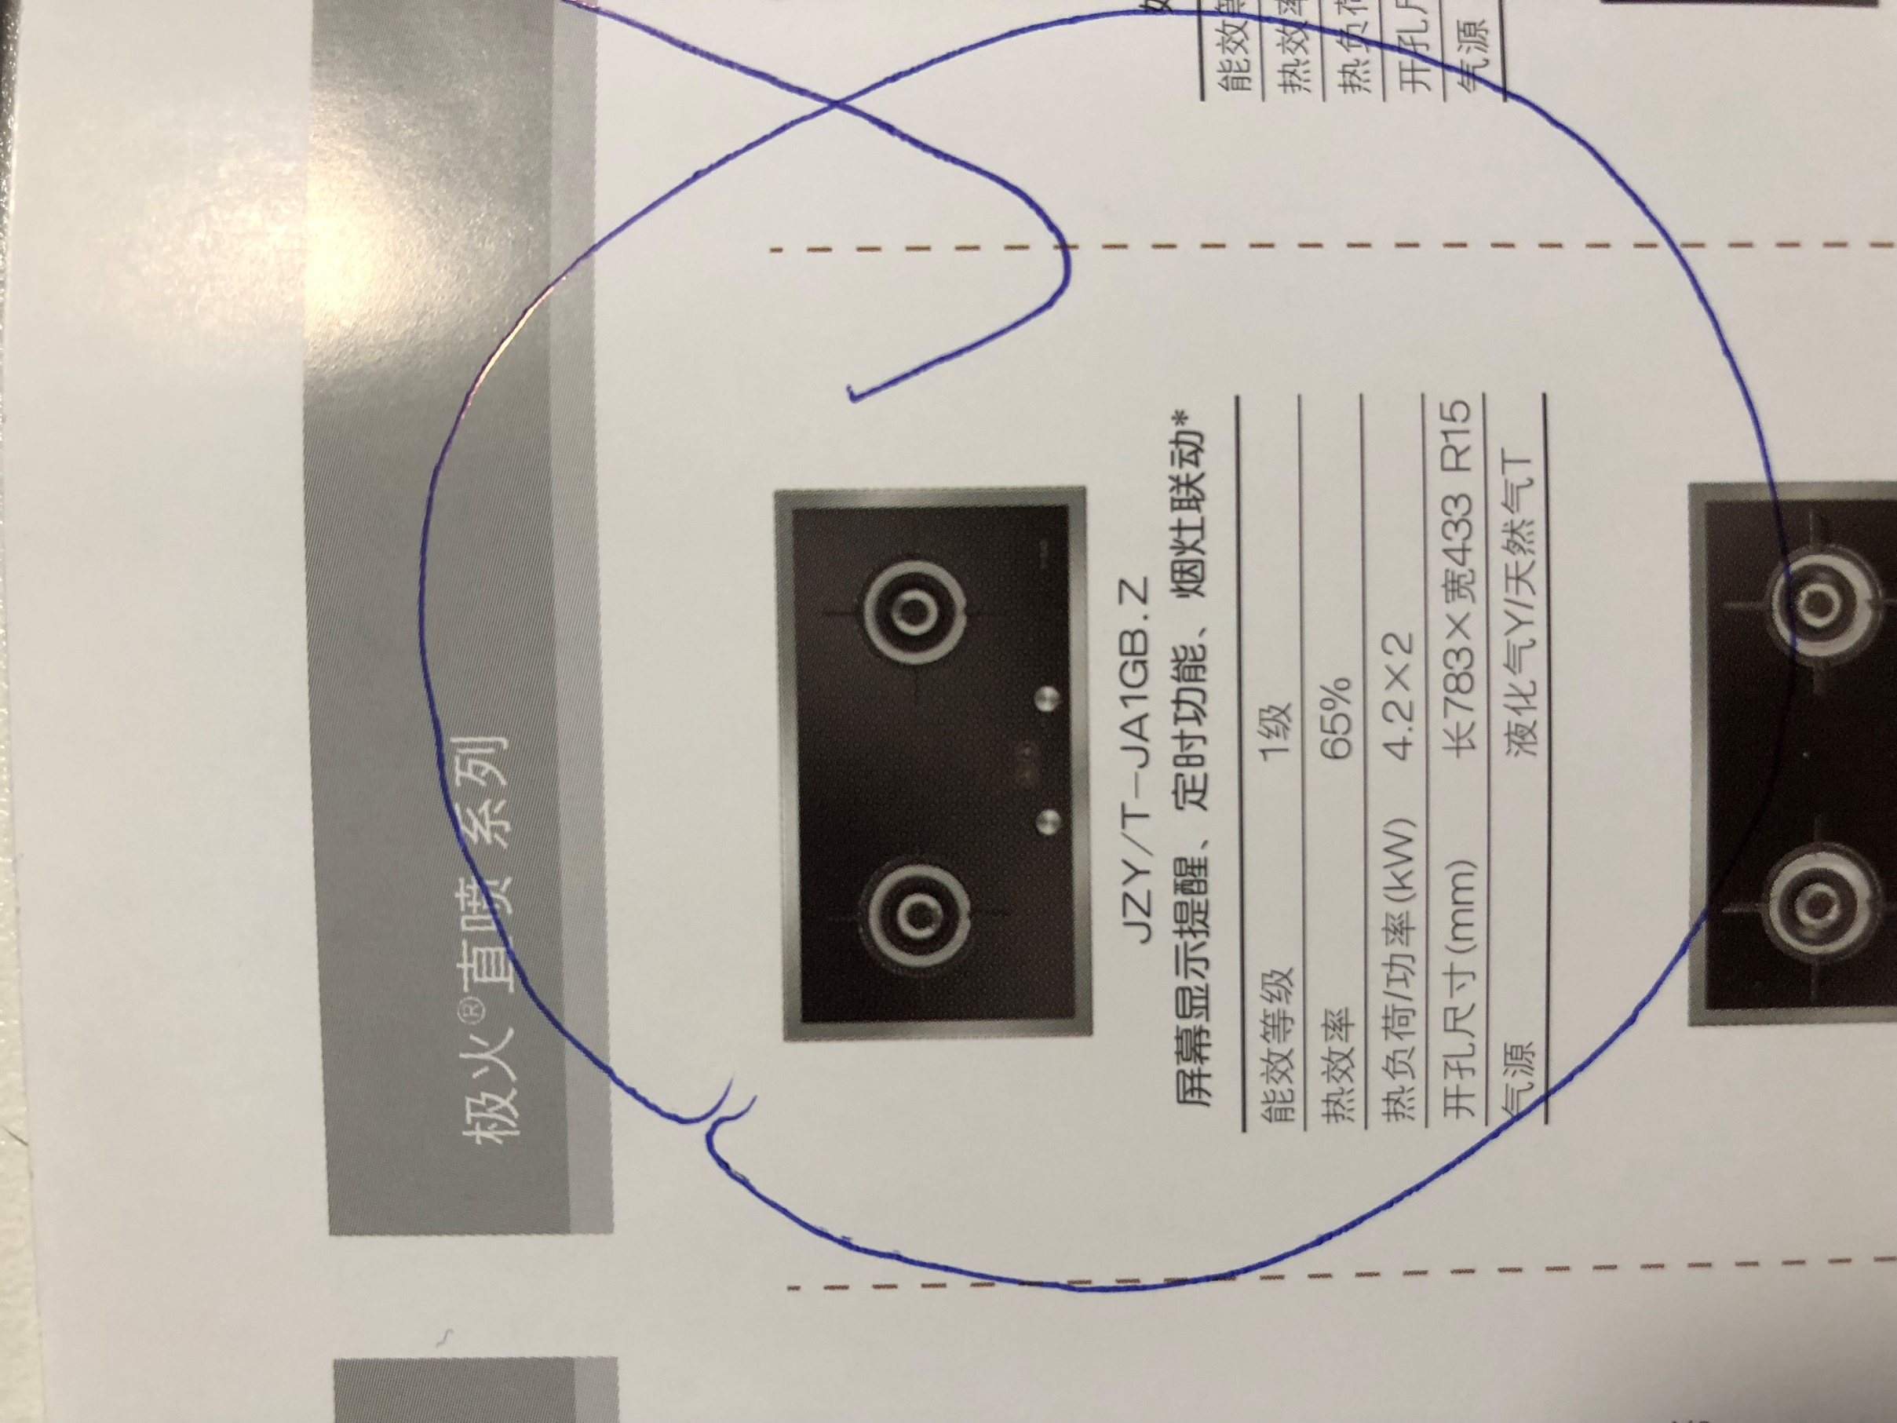

消毒柜： | 方太(FOTILE)ZTD100F-WH6
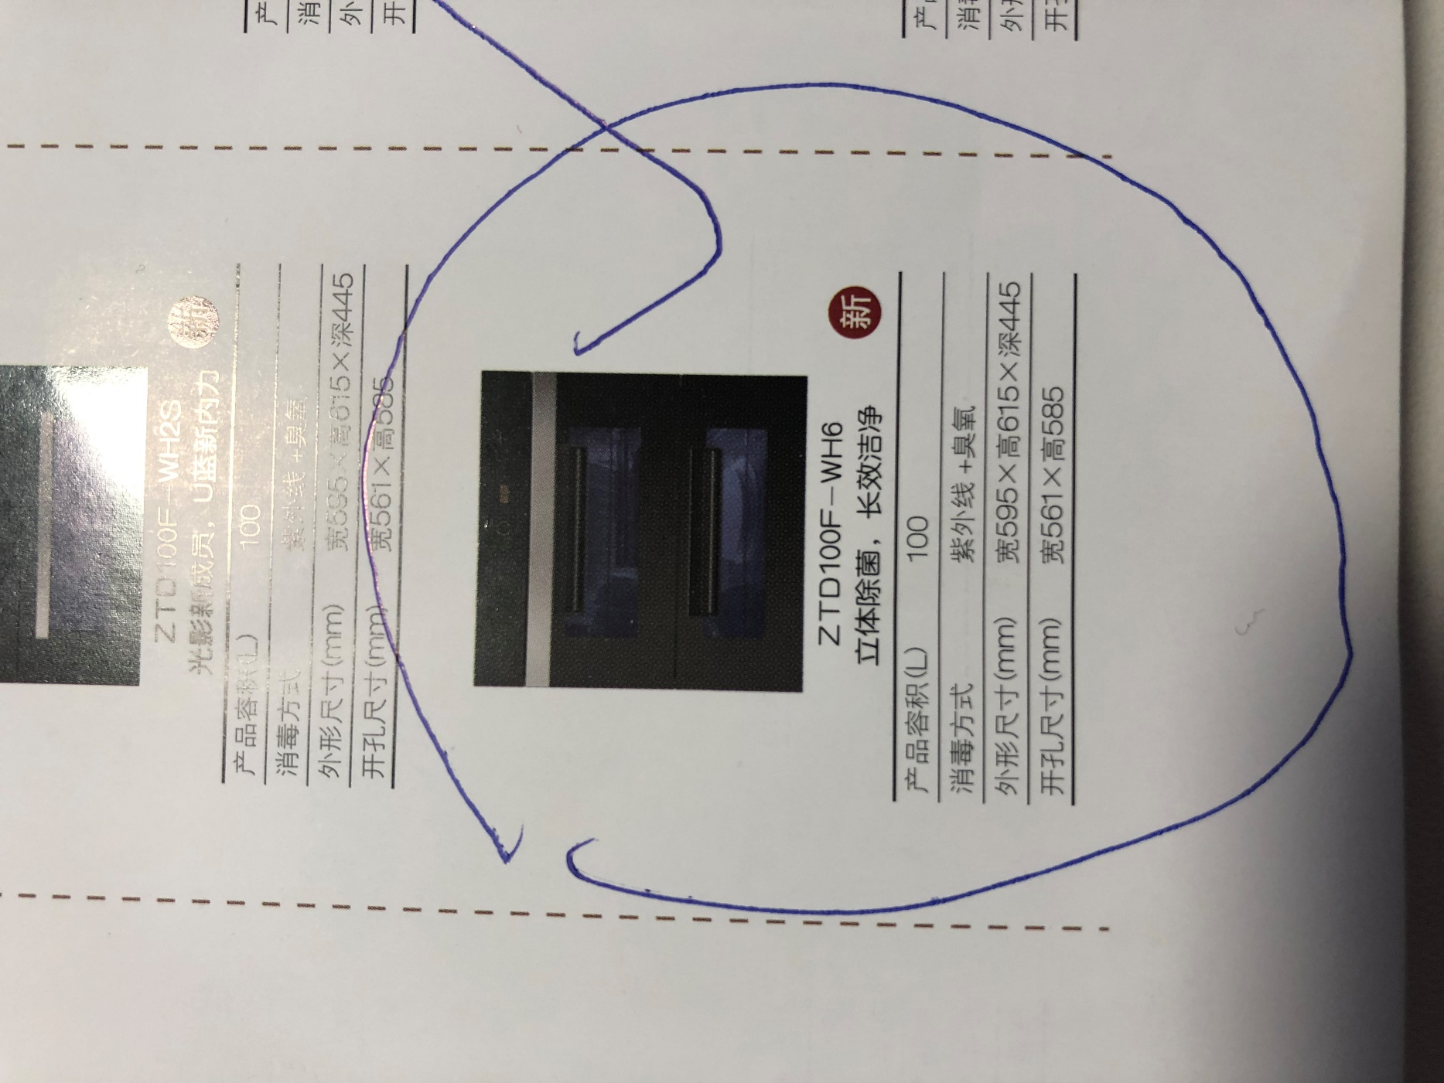
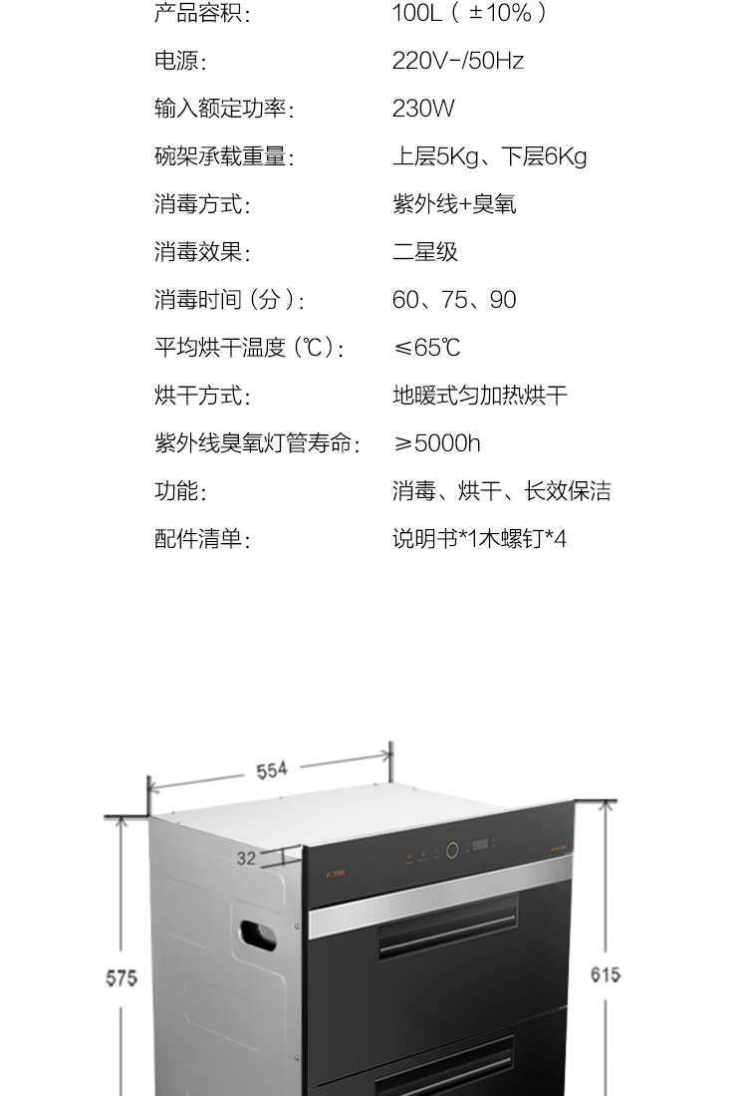

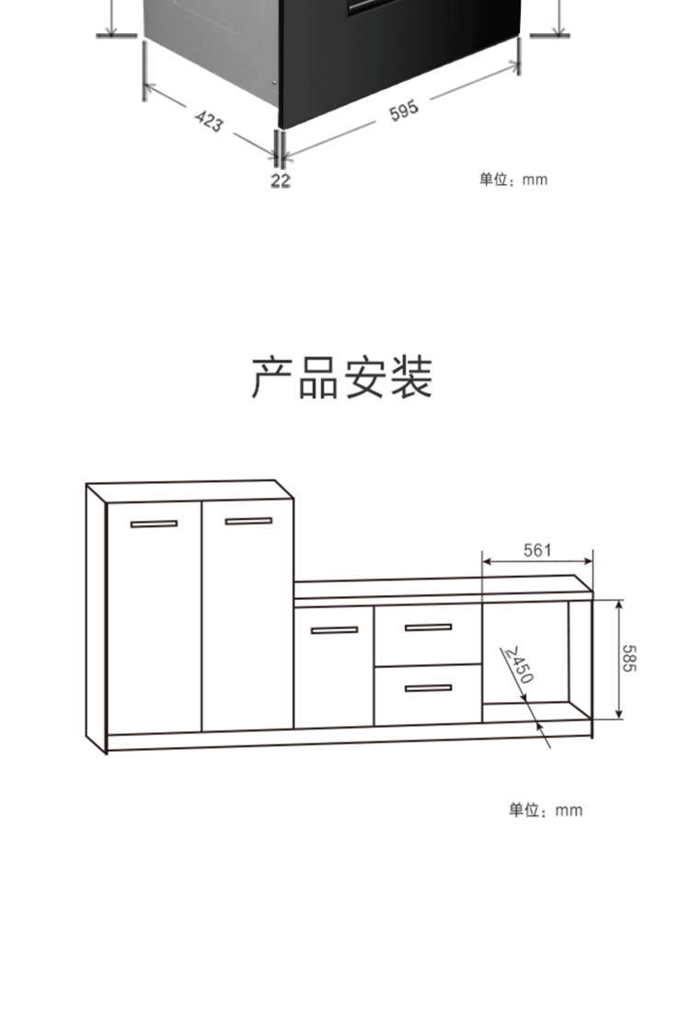

冰箱： | 冰箱暂定按照以下海尔这一款的尺寸吧
 | https://item.jd.com/100001707513.html

主卧卫生间
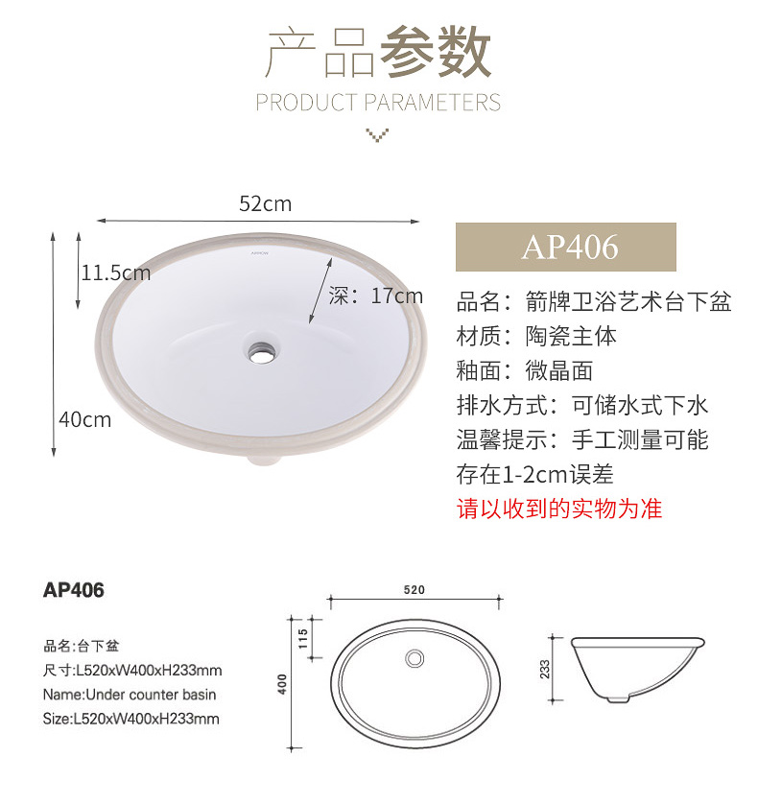
面盆： | 箭牌卫浴陶瓷台下盆洗脸盆卫生间嵌入式面盆洗手盆洗漱盆圆形方形嵌入式台下盆 AP406 含全套安装配件
 | https://item.jd.com/31590163349.html

客卫生间
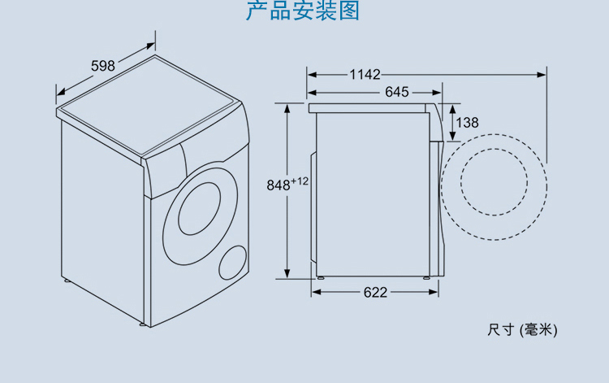
面盆： | 箭牌卫浴陶瓷台下盆洗脸盆卫生间嵌入式面盆洗手盆洗漱盆圆形方形嵌入式台下盆 AP4008-1E 含翻盖下水器下水管
 | https://item.jd.com/31642588180.html

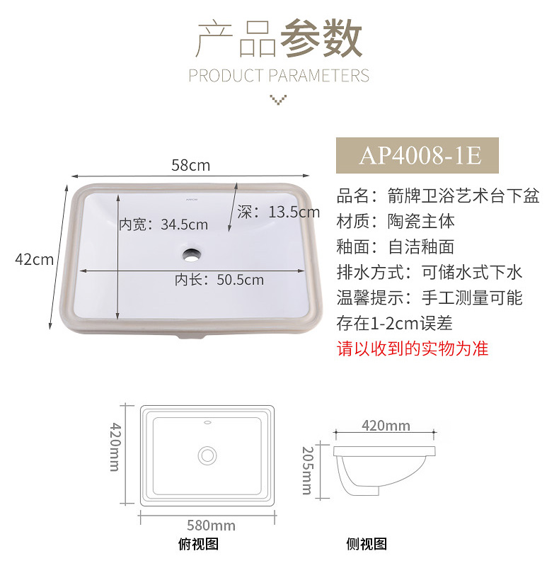

洗衣机： | 洗衣机自身尺寸就按照 650(深) X 600 (宽) X 850(高)，数据是在下图深宽高的基础上取了整。 请参考以下安装图

